T1
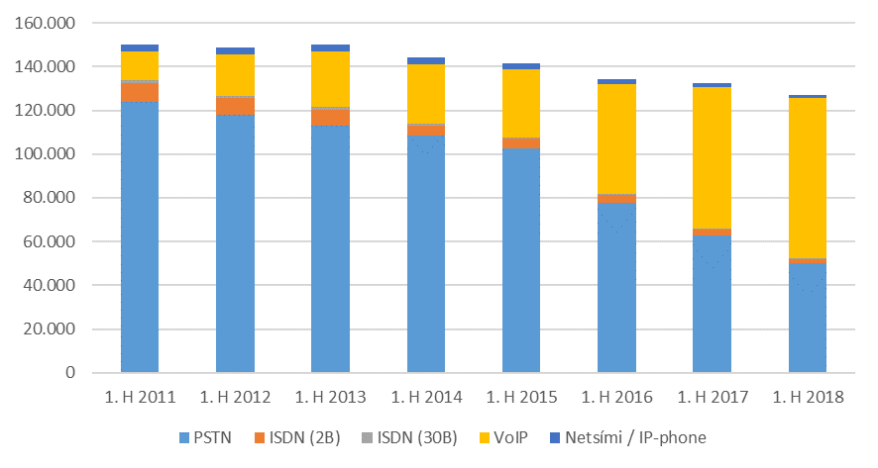
Fastanet

Tafla 1. Helstu stærðir á fastaneti
Table 1. Main indicators in the fixed network

 | 1.hl. 2016 | 1.hl. 2017 | 1.hl. 2018

PSTN aðgangslínur / PSTN subscribers lines | 106,031 | 99,624 | 86,194
ISDN línur (2B) / ISDN (2B) subscribers lines | 3,507 | 2,841 | 1,999
ISDN línur (30B) / ISDN (30B) subscribers lines | 459 | 477 | 426

VoIP sími / VoIP phone | 50,202 | 64,555 | 73,058
Netsími (49X-XXXX) / IP phone | 2,482 | 1,947 | 1,507

( 1.000 mínútur / minutes)
Símtöl úr fastlínusíma / Calls from fixed networks | 177,363 | 144,975 | 116,783
Símtöl til fastaneta / Calls to fixed networks | 128,774 | 100,762 | 78,633
Símtöl til útlanda / Outgoing international calls | 5,285 | 4,068 | 3,478
Símtöl til farsímaneta / Calls to mobile networks | 43,288 | 40,141 | 34,672
Símtöl á internetið / Calls to the internet | 16 | 5 | 0

Mynd 1. Heildarfjöldi áskrifenda með fastlínusíma
Picture 1. Total subscribers with fixed network phone

T2
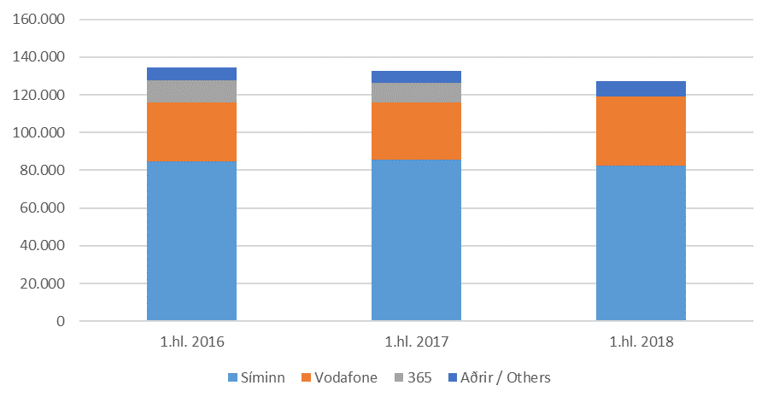
Fastanet

Tafla 2. Heildarfjöldi áskrifenda með fastlínusíma
Table 2. Total subscribers with fixed network phone

 | Fjöldi |  |  | Markaðshlutdeild
 | Number |  |  | Market share
Í lok tímabils / End of | 1.hl. 2016 | 1.hl. 2017 | 1.hl. 2018 | 1.hl. 2016 | 1.hl. 2017 | 1.hl. 2018

Samtals / Total | 134,382 | 132,669 | 127,075 | 100.0% | 100.0% | 100.0%
- Heimili / Private | 95,451 | 88,753 | 82,909 | 71.0% | 66.9% | 65.2%
- Fyrirtæki / Business | 38,931 | 43,916 | 44,166 | 29.0% | 33.1% | 34.8%

- Síminn | 84,767 | 85,603 | 82,297 | 63.1% | 64.5% | 64.8%
- Vodafone | 31,023 | 30,438 | 37,043 | 23.1% | 22.9% | 29.2%
- 365 | 12,066 | 10,383 | … | 9.0% | 7.8% | …
- Aðrir / Others | 6,526 | 6,245 | 7,735 | 4.9% | 4.7% | 6.1%

Mynd 2. Heildarfjöldi áskrifenda eftir fyrirtækjum
Picture 2. Total number of subscribers by companies

T3
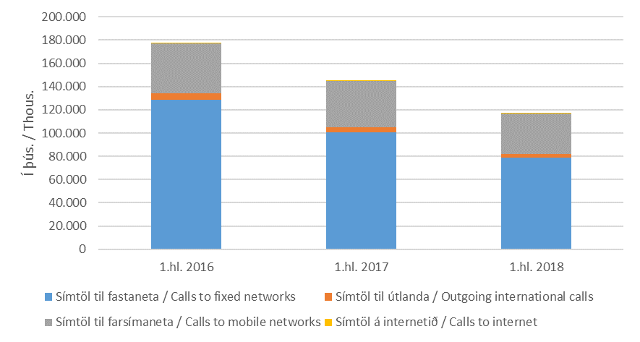
Fastanet

Tafla 3. Heildarfjöldi mínútna á fastaneti
Table 3. Total traffic in the fixed network

 | Fjöldi
 | Number
 | 1.hl. 2016 | 1.hl. 2017 | 1.hl. 2018
( 1.000 mínútur / minutes)
Samtals / Total | 177,363 | 144,975 | 116,783
- Símtöl til fastaneta / Calls to fixed networks | 128,774 | 100,762 | 78,633
- Símtöl til útlanda / Outgoing international calls | 5,285 | 4,068 | 3,478
- Símtöl til farsímaneta / Calls to mobile networks | 43,288 | 40,141 | 34,672
- Símtöl á internetið / Calls to internet | 16 | 5 | 0

Mynd 3. Heildarfjöldi mínútna á fastaneti
Picture 3. Total traffic in the fixed network

T4
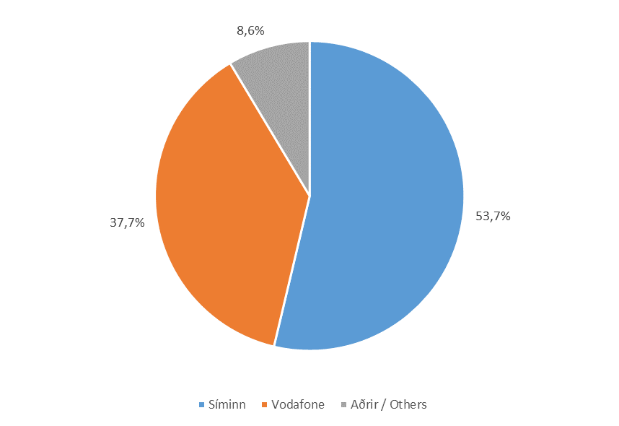
Fastanet

Tafla 4. Heildarfjöldi mínútna á fastaneti
Table 4. Total traffic in the fixed network

 | Fjöldi |  |  | Markaðshlutdeild
 | Number |  |  | Market share
 | 1.hl. 2016 | 1.hl. 2017 | 1.hl. 2018 | 1.hl. 2016 | 1.hl. 2017 | 1.hl. 2018
( 1.000 mínútur / minutes)
Samtals / Total | 177,363 | 144,975 | 116,783 | 100.0% | 100.0% | 100.0%
- Heimili / Private | 105,230 | 79,636 | 57,930 | 59.3% | 54.9% | 49.6%
- Fyrirtæki / Business | 72,133 | 65,340 | 58,853 | 40.7% | 45.1% | 50.4%

- Síminn | 100,842 | 81,696 | 62,730 | 56.9% | 56.4% | 53.7%
- Vodafone | 52,560 | 44,516 | 44,007 | 29.6% | 30.7% | 37.7%
- 365 | 11,876 | 8,182 | … | 6.7% | 5.6% | …
- Aðrir / Others | 12,085 | 10,581 | 10,046 | 6.8% | 7.3% | 8.6%

Mynd 4. Markaðshlutdeild skipt eftir fyrirtækjum
Picture 4. Market share by companies

T5
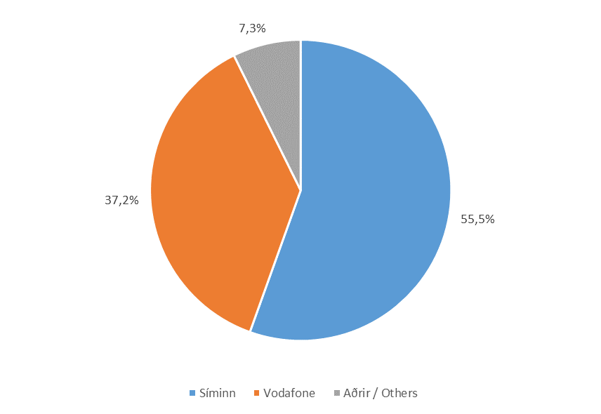
Fastanet

Tafla 5. Símtöl til fastaneta
Table 5. Calls to fixed networks

 | Fjöldi |  |  | Markaðshlutdeild
 | Number |  |  | Market share
 | 1.hl. 2016 | 1.hl. 2017 | 1.hl. 2018 | 1.hl. 2016 | 1.hl. 2017 | 1.hl. 2018
( 1.000 mínútur / minutes)
Samtals / Total | 128,774 | 100,762 | 78,633 | 100.0% | 100.0% | 100.0%
- Heimili / Private | 85,358 | 62,627 | 44,494 | 66.3% | 62.2% | 56.6%
- Fyrirtæki / Business | 43,415 | 38,135 | 34,139 | 33.7% | 37.8% | 43.4%

- Síminn | 75,233 | 58,746 | 43,626 | 58.4% | 58.3% | 55.5%
- Vodafone | 36,399 | 29,513 | 29,255 | 28.3% | 29.3% | 37.2%
- 365 | 10,291 | 6,809 | … | 8.0% | 6.8% | …
- Aðrir / Others | 6,850 | 5,694 | 5,751 | 5.3% | 5.7% | 7.3%

Mynd 5. Markaðshlutdeild skipt eftir fyrirtækjum
Picture 5. Market share by companies

T6
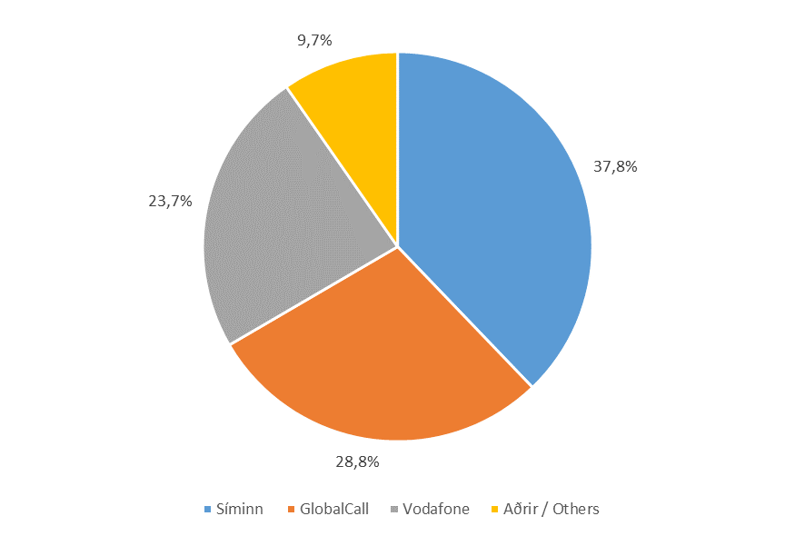
Fastanet

Tafla 6. Símtöl til útlanda
Table 6. Outgoing international calls

 | Fjöldi |  |  | Markaðshlutdeild
 | Number |  |  | Market share
 | 1.hl. 2016 | 1.hl. 2017 | 1.hl. 2018 | 1.hl. 2016 | 1.hl. 2017 | 1.hl. 2018
( 1.000 mínútur / minutes)
Samtals / Total | 5,285 | 4,068 | 3,478 | 100.0% | 100.0% | 100.0%
- Heimili / Private | 3,715 | 2,623 | 2,302 | 70.3% | 64.5% | 66.2%
- Fyrirtæki / Business | 1,571 | 1,445 | 1,176 | 29.7% | 35.5% | 33.8%

- Síminn | 1,837 | 1,486 | 1,316 | 34.8% | 36.5% | 37.8%
- GlobalCall | 1,722 | 1,128 | 1,000 | 32.6% | 27.7% | 28.8%
- Vodafone | 979 | 909 | 825 | 18.5% | 22.3% | 23.7%
- 365 | 289 | 105 | … | 5.5% | 2.6% | …
- Aðrir / Others | 458 | 440 | 337 | 8.7% | 10.8% | 9.7%

Mynd 6. Markaðshlutdeild skipt eftir fyrirtækjum
Picture 6. Market share by companies

T7
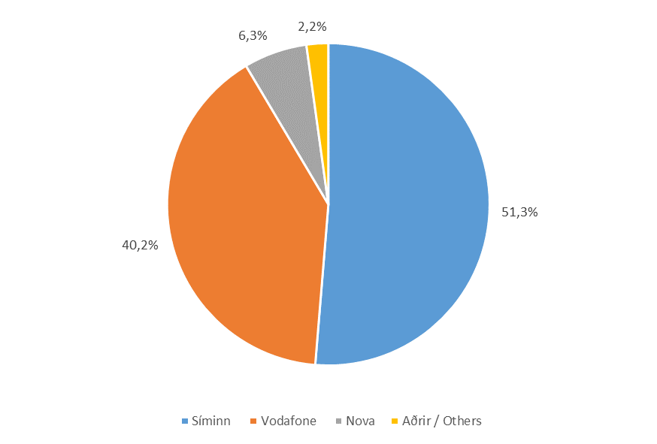
Fastanet

Tafla 7. Símtöl til farsímaneta
Table 7. Calls to mobile networks

 | Fjöldi |  |  | Markaðshlutdeild
 | Number |  |  | Market share
 | 1.hl. 2016 | 1.hl. 2017 | 1.hl. 2018 | 1.hl. 2016 | 1.hl. 2017 | 1.hl. 2018
( 1.000 mínútur / minutes)
Samtals / Total | 43,288 | 40,141 | 34,672 | 100.0% | 100.0% | 100.0%
- Heimili / Private | 16,141 | 14,382 | 11,133 | 37.3% | 35.8% | 32.1%
- Fyrirtæki / Business | 27,147 | 25,759 | 23,538 | 62.7% | 64.2% | 67.9%

- Síminn | 23,756 | 21,459 | 17,788 | 54.9% | 53.5% | 51.3%
- Vodafone | 15,182 | 14,093 | 13,926 | 35.1% | 35.1% | 40.2%
- Nova | 1,242 | 1,413 | 2,200 | 2.9% | 3.5% | 6.3%
- 365 | 1,296 | 1,268 | … | 3.0% | 3.2% | …
- Aðrir / Others | 1,813 | 1,907 | 758 | 4.2% | 4.8% | 2.2%

Mynd 7. Markaðshlutdeild skipt eftir fyrirtækjum
Picture 7. Market share by companies

T8
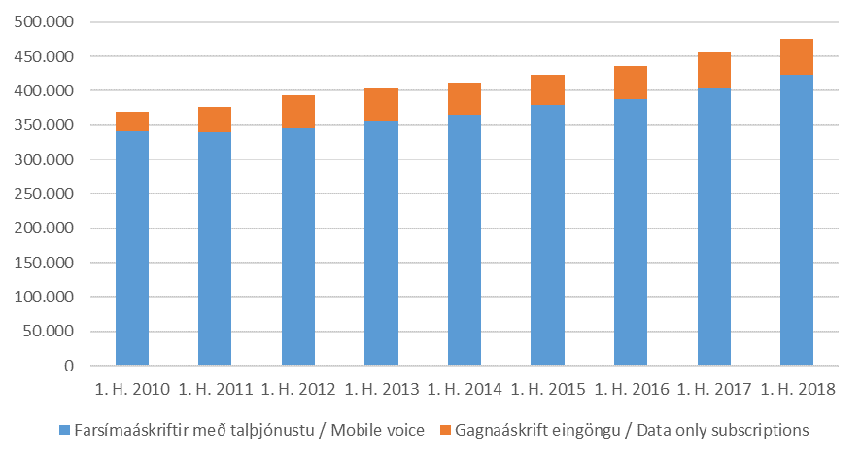
Farsímanet

Tafla 8. Helstu stærðir á farsímaneti
Table 8. Main indicators in mobile networks

 | 1.hl. 2016 | 1.hl. 2017 | 1.hl. 2018

Heildarfjöldi farsíma áskrifta / Total mobile subscriptions | 436,021 | 457,567 | 474,990
Farsímaáskriftir með talþjónustu / Mobile voice | 388,068 | 405,085 | 423,266
Gagnaáskrift eingöngu / Data only subscriptions | 47,953 | 52,482 | 51,724

Fjöldi TÍT áskrifta / Number of M2M subscriptions | 23,337 | 26,405 | 36,534

( 1.000 mínútur / minutes)
Fjöldi mínútna úr farsímum / Total minutes from mobile | 402,408 | 416,382 | 429,079
( 1.000 símtöl / calls)
Fjöldi símtala úr farsímum / Total calls from mobile | 163,827 | 161,935 | 158,952
(1.000 skilaboð / Messages)
SMS skeyti send úr farsímum / SMS sent from mobile | 89,720 | 85,742 | 89,137
MMS skeyti send úr farsímum / MMS sent from mobile | 1,456 | 1,770 | 1,906

Mynd 8. Heildarfjöldi farsímaáskrifta
Picture 8. Total mobile subscriptions

T9
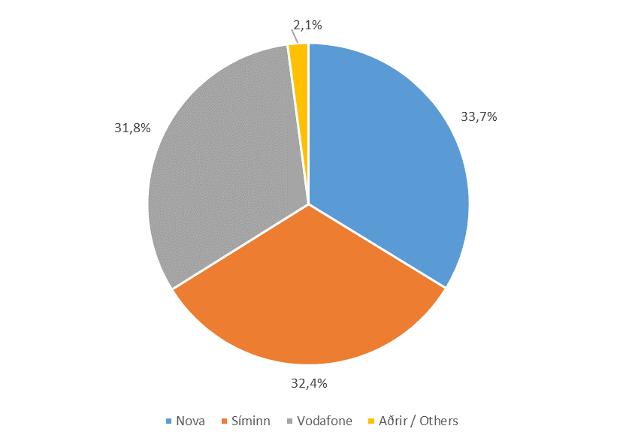
Farsímanet

Tafla 9. Heildarfjöldi áskrifta
Table 9. Total subscriptions

 | Fjöldi áskrifta |  |  | Markaðshlutdeild
 | Total subscriptions |  |  | Market share
Í lok tímabils / End of | 1.hl. 2016 | 1.hl. 2017 | 1.hl. 2018 | 1.hl. 2016 | 1.hl. 2017 | 1.hl. 2018

Samtals / Total | 436,021 | 457,567 | 474,990 | 100.0% | 100.0% | 100.0%
- Nova | 149,850 | 155,303 | 160,286 | 34.4% | 33.9% | 33.7%
- Síminn | 147,126 | 149,544 | 153,730 | 33.7% | 32.7% | 32.4%
- Vodafone | 119,688 | 128,073 | 151,067 | 27.5% | 28.0% | 31.8%
- 365 | 16,335 | 16,839 | … | 3.7% | 3.7% | …
- Aðrir / Others | 3,022 | 7,808 | 9,907 | 0.7% | 1.7% | 2.1%

Mynd 9. Markaðshlutdeild skipt eftir fyrirtækjum
Picture 9. Market share by companies

T10
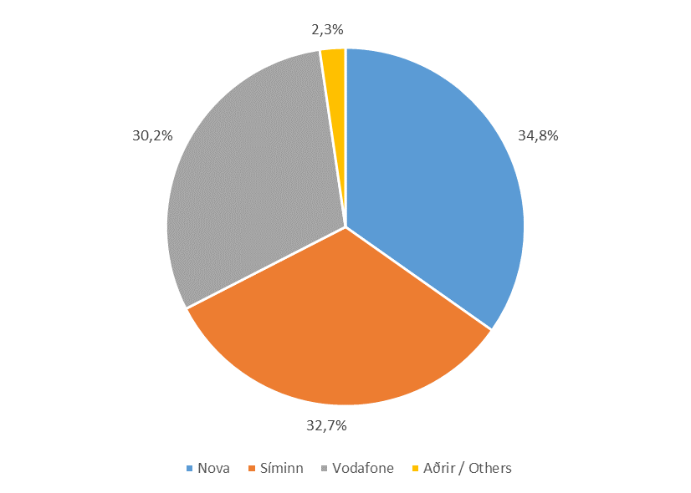
Farsímanet

Tafla 10. Fjöldi áskrifta með talþjónustu
Table 10. Mobile voice subscriptions

 | Fjöldi áskrifta |  |  | Markaðshlutdeild
 | Total subscriptions |  |  | Market share
Í lok tímabils / End of | 1.hl. 2016 | 1.hl. 2017 | 1.hl. 2018 | 1.hl. 2016 | 1.hl. 2017 | 1.hl. 2018

Samtals / Total | 388,068 | 405,085 | 423,266 | 100.0% | 100.0% | 100.0%
- Nova | 136,559 | 141,471 | 147,248 | 35.2% | 34.9% | 34.8%
- Síminn | 129,636 | 131,117 | 138,241 | 33.4% | 32.4% | 32.7%
- Vodafone | 103,127 | 108,550 | 128,011 | 26.6% | 26.8% | 30.2%
- 365 | 15,808 | 16,752 | … | 4.1% | 4.1% | …
- Aðrir / Others | 2,938 | 7,195 | 9,766 | 0.8% | 1.8% | 2.3%

Mynd 10. Markaðshlutdeild skipt eftir fyrirtækjum
Picture 10. Market share by companies

T11
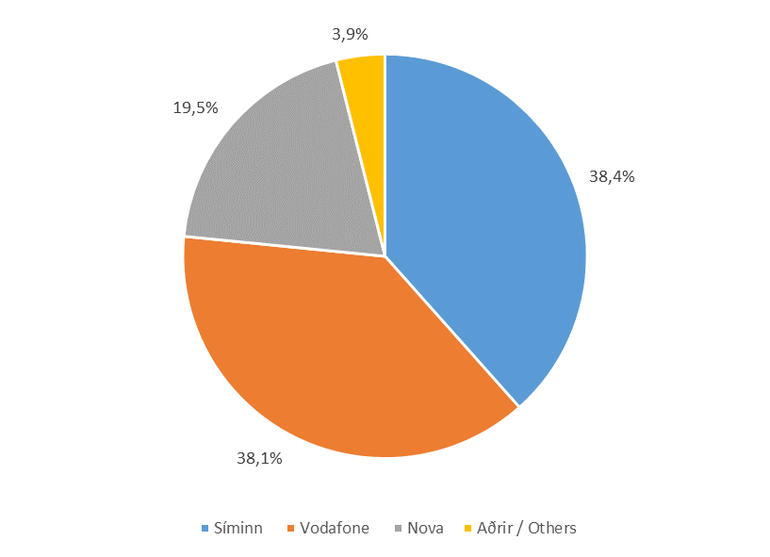
Farsímanet

Tafla 11. Fastar áskriftir
Table 11. Fixed subscriptions

 | Fastar áskriftir |  |  | Markaðshlutdeild
 | Fixed subscriptions |  |  | Market share
Í lok tímabils / End of | 1.hl. 2016 | 1.hl. 2017 | 1.hl. 2018 | 1.hl. 2016 | 1.hl. 2017 | 1.hl. 2018

Samtals / Total | 223,777 | 239,903 | 249,500 | 100.0% | 100.0% | 100.0%
- Síminn | 92,751 | 93,638 | 95,880 | 41.4% | 39.0% | 38.4%
- Vodafone | 69,828 | 75,857 | 95,181 | 31.2% | 31.6% | 38.1%
- Nova | 43,421 | 46,759 | 48,673 | 19.4% | 19.5% | 19.5%
- 365 | 14,900 | 16,454 | … | 6.7% | 6.9% | …
- Aðrir / Others | 2,877 | 7,195 | 9,766 | 1.3% | 3.0% | 3.9%

Mynd 11. Markaðshlutdeild skipt eftir fyrirtækjum
Picture 11. Market share by companies

T12
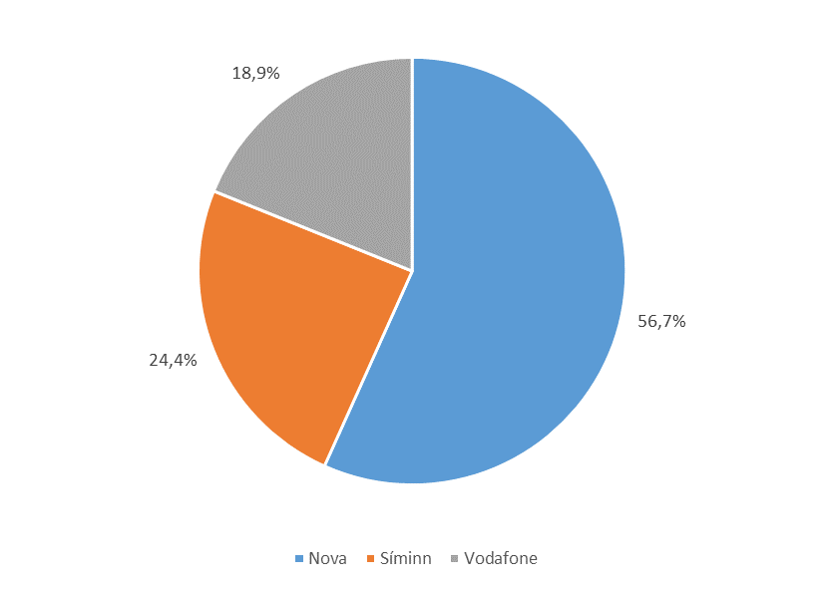
Farsímanet

Tafla 12. Fyrirframgreidd símakort
Table 12. Pre-paid phone cards

 | Fyrirframgreidd símakort |  |  | Markaðshlutdeild
 | Pre-paid phone cards |  |  | Market share
Í lok tímabils / End of | 1.hl. 2016 | 1.hl. 2017 | 1.hl. 2018 | 1.hl. 2016 | 1.hl. 2017 | 1.hl. 2018

Samtals / Total | 164,291 | 165,182 | 173,766 | 100.0% | 100.0% | 100.0%
- Nova | 93,138 | 94,712 | 98,575 | 56.7% | 57.3% | 56.7%
- Síminn | 36,885 | 37,479 | 42,361 | 22.5% | 22.7% | 24.4%
- Vodafone | 33,299 | 32,693 | 32,830 | 20.3% | 19.8% | 18.9%
- Aðrir / Others | 969 | 298 | … | 0.6% | 0.2% | …

Mynd 12. Markaðshlutdeild skipt eftir fyrirtækjum
Picture 12. Market share by companies

T13
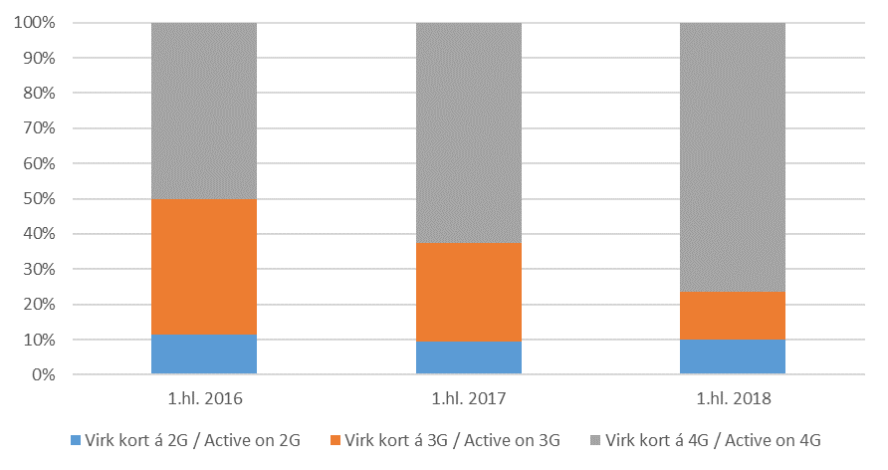
Farsímanet

Tafla 13. Fjöldi virkra símakorta á farsímaneti
Table 13. Number of active phone cards on mobile networks

 | Fjöldi virkra símakorta |  |  | Markaðshlutdeild
 | Active phone cards |  |  | Market share
 | 1.hl. 2016 | 1.hl. 2017 | 1.hl. 2018 | 1.hl. 2016 | 1.hl. 2017 | 1.hl. 2018

Samtals / Total | 435,944 | 457,090 | 474,990 | 100.0% | 100.0% | 100.0%
- Virk 2G / Active 2G | 50,307 | 42,695 | 48,069 | 11.5% | 9.3% | 10.1%
- Virk 3G / Active 3G | 167,614 | 128,364 | 63,720 | 38.4% | 28.1% | 13.4%
- Virk 4G / Active 4G | 218,023 | 286,031 | 363,201 | 50.0% | 62.6% | 76.5%

Mynd 13. Hlutdeild skipt eftir tegund
Picture 13. Share by type

T14
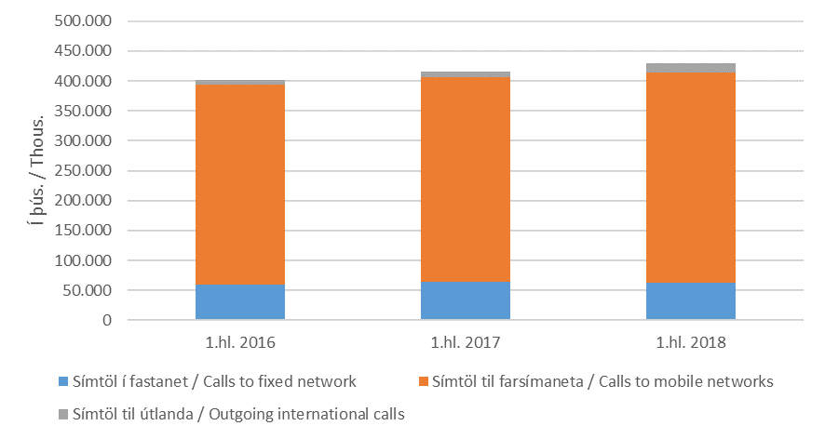
Farsímanet

Tafla 14. Heildarfjöldi mínútna úr farsímum
Table 14. Total minutes from mobile phones

 | Fjöldi
 | Numbers
 | 1.hl. 2016 | 1.hl. 2017 | 1.hl. 2018
( 1.000 mínútur / minutes)
Samtals / Total | 402,408 | 416,382 | 429,079
- Símtöl í fastanet / Calls to fixed network | 60,109 | 63,600 | 62,880
- Símtöl til farsímaneta / Calls to mobile networks | 334,436 | 343,157 | 351,921
- Símtöl til útlanda / Outgoing international calls | 7,863 | 9,625 | 14,279

Mynd 14. Heildarfjöldi mínútna úr farsímum
Picture 14. Total minutes from mobile phones

T15
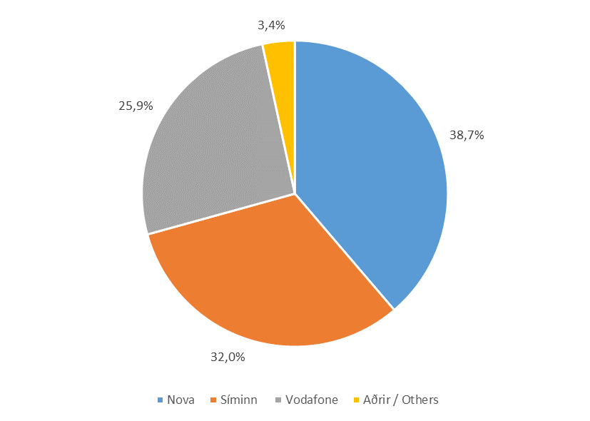
Farsímanet

Tafla 15. Heildarfjöldi mínútna úr farsímum
Table 15. Total minutes from mobile phones

 | Fjöldi |  |  | Markaðshlutdeild
 | Numbers |  |  | Market share
Í lok tímabils / End of | 1.hl. 2016 | 1.hl. 2017 | 1.hl. 2018 | 1.hl. 2016 | 1.hl. 2017 | 1.hl. 2018
( 1.000 mínútur / minutes)
Samtals / Total | 402,408 | 416,382 | 429,079 | 100.0% | 100.0% | 100.0%
- Nova | 156,487 | 161,096 | 166,262 | 38.9% | 38.7% | 38.7%
- Síminn | 133,012 | 133,255 | 137,143 | 33.1% | 32.0% | 32.0%
- Vodafone | 93,624 | 96,597 | 111,011 | 23.3% | 23.2% | 25.9%
- 365 | 15,964 | 14,768 | … | 4.0% | 3.5% | …
- Aðrir / Others | 3,321 | 10,665 | 14,664 | 0.8% | 2.6% | 3.4%

Mynd 15. Markaðshlutdeild skipt eftir fyrirtækjum
Picture 15. Market share by companies

T16

Farsímanet

Tafla 16. Fjöldi mínútna úr farsímum til fastanets
Table 16. Total minutes from mobile to fixed network

 | Fjöldi |  |  | Markaðshlutdeild
 | Numbers |  |  | Market share
 | 1.hl. 2016 | 1.hl. 2017 | 1.hl. 2018 | 1.hl. 2016 | 1.hl. 2017 | 1.hl. 2018
( 1.000 mínútur / minutes)
Samtals / Total | 60,109 | 63,600 | 62,880 | 100.0% | 100.0% | 100.0%
- Síminn | 23,896 | 23,759 | 22,418 | 39.8% | 37.4% | 35.7%
- Nova | 16,355 | 18,687 | 19,720 | 27.2% | 29.4% | 31.4%
- Vodafone | 16,602 | 17,057 | 18,668 | 27.6% | 26.8% | 29.7%
- 365 | 2,710 | 2,507 | … | 4.5% | 3.9% | …
- Aðrir / Others | 547 | 1,590 | 2,075 | 0.9% | 2.5% | 3.3%

Mynd 16. Markaðshlutdeild skipt eftir fyrirtækjum
Picture 16. Market share by companies

T17

Farsímanet

Tafla 17. Fjöldi mínútna úr farsímum í farsíma
Table 17. Total minutes from mobile to mobile

 | Fjöldi |  |  | Markaðshlutdeild
 | Numbers |  |  | Market share
 | 1.hl. 2016 | 1.hl. 2017 | 1.hl. 2018 | 1.hl. 2016 | 1.hl. 2017 | 1.hl. 2018
( 1.000 mínútur / minutes)
Samtals / Total | 334,436 | 343,157 | 351,921 | 100.0% | 100.0% | 100.0%
- Nova | 137,389 | 139,255 | 139,533 | 41.1% | 40.6% | 39.6%
- Síminn | 106,354 | 106,835 | 111,766 | 31.8% | 31.1% | 31.8%
- Vodafone | 74,961 | 77,411 | 89,908 | 22.4% | 22.6% | 25.5%
- 365 | 13,113 | 12,130 | … | 3.9% | 3.5% | …
- Aðrir / Others | 2,620 | 7,527 | 10,714 | 0.8% | 2.2% | 3.0%

Mynd 17. Markaðshlutdeild skipt eftir fyrirtækjum
Picture 17. Market share by company

T18
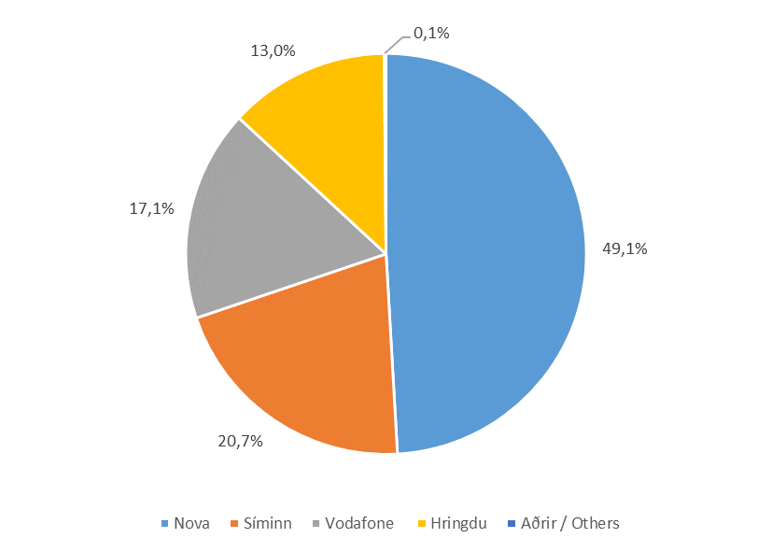
Farsímanet

Tafla 18. Fjöldi mínútna úr farsímum til útlanda
Table 18. Total mobile outgoing international calls

 | Fjöldi |  |  | Markaðshlutdeild
 | Numbers |  |  | Market share
 | 1.hl. 2016 | 1.hl. 2017 | 1.hl. 2018 | 1.hl. 2016 | 1.hl. 2017 | 1.hl. 2018
( 1.000 mínútur / minutes)
Samtals / Total | 7,863 | 9,645 | 14,279 | 100.0% | 100.0% | 100.0%
- Nova | 2,743 | 3,155 | 7,010 | 34.9% | 32.7% | 49.1%
- Síminn | 2,763 | 2,661 | 2,959 | 35.1% | 27.6% | 20.7%
- Vodafone | 2,060 | 2,129 | 2,435 | 26.2% | 22.1% | 17.1%
- Hringdu | 116 | 1,523 | 1,855 | 1.5% | 15.8% | 13.0%
- Aðrir / Others | 180 | 178 | 20 | 2.3% | 1.8% | 0.1%

Mynd 18. Markaðshlutdeild skipt eftir fyrirtækjum
Picture 18. Market share by companies

T19
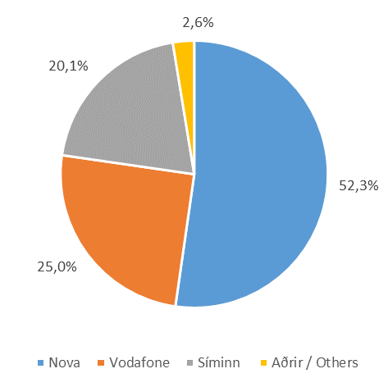
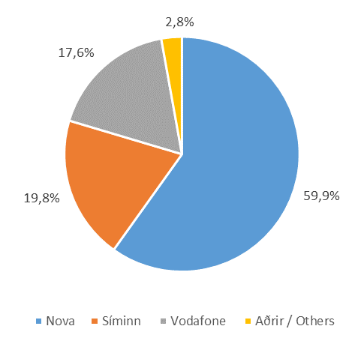
Farsímanet

Tafla 19. Fjöldi SMS og MMS skilaboða eftir fyrirtækjum
Table 19. Total SMS and MMS messages by companies

 |  |  |  | Markaðshlutdeild
 | SMS |  |  | Market share
 | 1.hl. 2016 | 1.hl. 2017 | 1.hl. 2018 | 1.hl. 2016 | 1.hl. 2017 | 1.hl. 2018
(1.000 skilaboð / Messages)
Samtals / Total | 89,720 | 85,790 | 89,137 | 100.0% | 100.0% | 100.0%
- Nova | 56,897 | 53,635 | 53,362 | 63.4% | 62.5% | 59.9%
- Síminn | 15,734 | 14,743 | 17,607 | 17.5% | 17.2% | 19.8%
- Vodafone | 14,260 | 13,715 | 15,648 | 15.9% | 16.0% | 17.6%
- Aðrir / Others | 2,830 | 3,697 | 2,520 | 3.2% | 4.3% | 2.8%
 | MMS
Samtals / Total | 1,456 | 1,804 | 1,906 | 100.0% | 100.0% | 100.0%
- Nova | 697 | 906 | 996 | 47.8% | 50.2% | 52.3%
- Vodafone | 333 | 413 | 477 | 22.9% | 22.9% | 25.0%
- Síminn | 389 | 431 | 384 | 26.7% | 23.9% | 20.1%
- Aðrir / Others | 37 | 53 | 49 | 2.5% | 2.9% | 2.6%

Mynd 19. Markaðshlutdeild skipt eftir fyrirtækjum
Picture 19. Market share by companies

SMS |  |  | MMS

T20
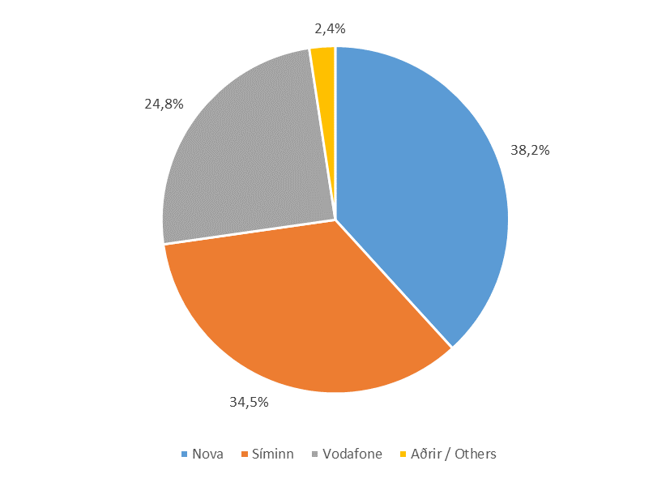
Farsímanet

Tafla 20. Fjöldi áskrifta fyrir netið í farsímann
Table 20. Mobile broadband, number of voice and data subscriptions

 | Breiðbandstenging farsíma |  |  | Markaðshlutdeild
 | Mobile broadband |  |  | Market share
Í lok tímabils / End of | 1.hl. 2016 | 1.hl. 2017 | 1.hl. 2018 | 1.hl. 2016 | 1.hl. 2017 | 1.hl. 2018

Samtals / Total | 288,414 | 319,009 | 347,831 | 100.0% | 100.0% | 100.0%
- Nova | 121,514 | 129,826 | 132,998 | 42.1% | 40.7% | 38.2%
- Síminn | 88,210 | 99,663 | 120,016 | 30.6% | 31.2% | 34.5%
- Vodafone | 65,884 | 71,579 | 86,434 | 22.8% | 22.4% | 24.8%
- 365 | 10,293 | 11,727 | … | 3.6% | 3.7% | …
- Aðrir / Others | 2,513 | 6,214 | 8,383 | 0.9% | 1.9% | 2.4%

Mynd 20. Markaðshlutdeild skipt eftir fyrirtækjum
Picture 20. Market share by companies

T21
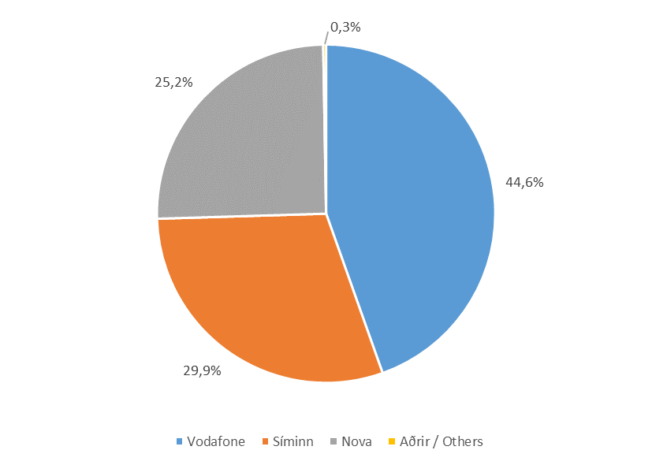
Farsímanet

Tafla 21. Fjöldi áskrifta fyrir netþjónustu á farsímaneti
Table 21. Mobile broadband, number of data only subscriptions

 | Breiðbandstenging farsíma |  |  | Markaðshlutdeild
 | Mobile broadband |  |  | Market share
Í lok tímabils / End of | 1.hl. 2016 | 1.hl. 2017 | 1.hl. 2018 | 1.hl. 2016 | 1.hl. 2017 | 1.hl. 2018

Samtals / Total | 47,953 | 52,005 | 51,724 | 100.0% | 100.0% | 100.0%
- Vodafone | 16,561 | 19,523 | 23,056 | 34.5% | 37.5% | 44.6%
- Síminn | 17,490 | 18,427 | 15,489 | 36.5% | 35.4% | 29.9%
- Nova | 13,291 | 13,832 | 13,038 | 27.7% | 26.6% | 25.2%
- Aðrir / Others | 611 | 223 | 141 | 1.3% | 0.4% | 0.3%

Mynd 21. Markaðshlutdeild skipt eftir fyrirtækjum
Picture 21. Market share by companies

T22
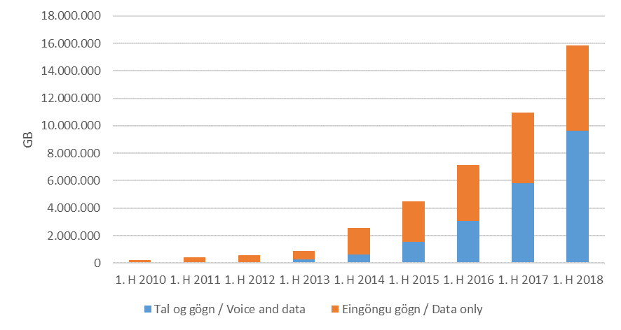
Farsímanet

Tafla 22. Gagnamagn á farsímaneti
Table 22. Data traffic in mobile networks

 | Farsímanet / gögn |  |  | Markaðshlutdeild
 | Mobile network / Data |  |  | Market share
 | 1.hl. 2016 | 1.hl. 2017 | 1.hl. 2018 | 1.hl. 2016 | 1.hl. 2017 | 1.hl. 2018
GB
Samtals / Total | 7,155,161 | 11,368,223 | 15,841,347 | 100.0% | 100.0% | 100.0%
- Tal og gögn / Voice and data | 3,046,840 | 6,011,293 | 9,659,249 | 42.6% | 52.9% | 61.0%
- Eingöngu gögn / Data only | 4,108,321 | 5,356,930 | 6,182,098 | 57.4% | 47.1% | 39.0%

Mynd 22. Gagnamagn á farsímaneti
Picture 22. Data traffic in mobile networks

T23
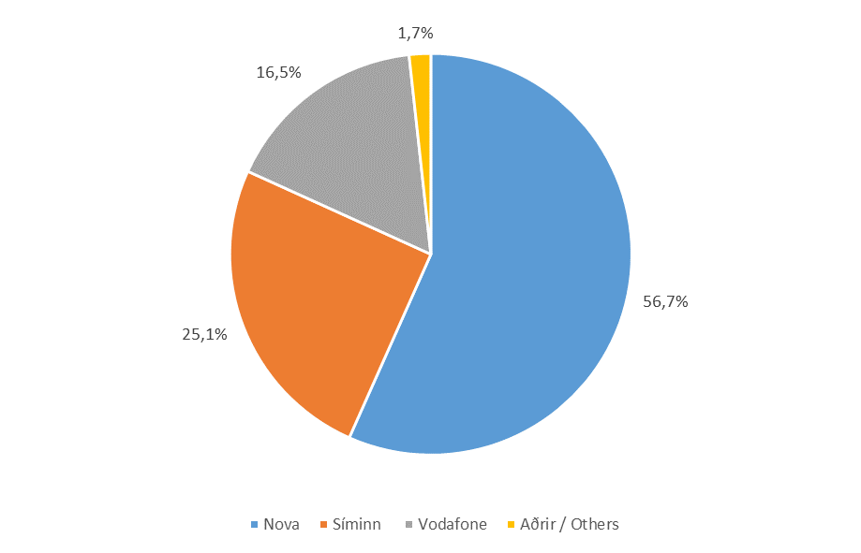
Farsímanet

Tafla 23. Gagnamagn á farsímaneti
Table 23. Data traffic in mobile networks

 | Farsímanet / Gagnamagn |  |  | Markaðshlutdeild
 | Mobile network / Data traffic |  |  | Market share
 | 1.hl. 2016 | 1.hl. 2017 | 1.hl. 2018 | 1.hl. 2016 | 1.hl. 2017 | 1.hl. 2018
GB
Samtals / Total | 7,155,161 | 11,368,223 | 15,841,347 | 100.0% | 100.0% | 100.0%
- Nova | 4,879,170 | 6,985,451 | 8,975,167 | 68.2% | 61.4% | 56.7%
- Síminn | 1,295,210 | 2,380,914 | 3,979,532 | 18.1% | 20.9% | 25.1%
- Vodafone | 799,690 | 1,518,797 | 2,611,996 | 11.2% | 13.4% | 16.5%
- Aðrir / Others | 181,092 | 483,062 | 274,652 | 2.5% | 4.2% | 1.7%

Mynd 23. Markaðshlutdeild skipt eftir fyrirtækjum
Picture 23. Market share by companies

T24
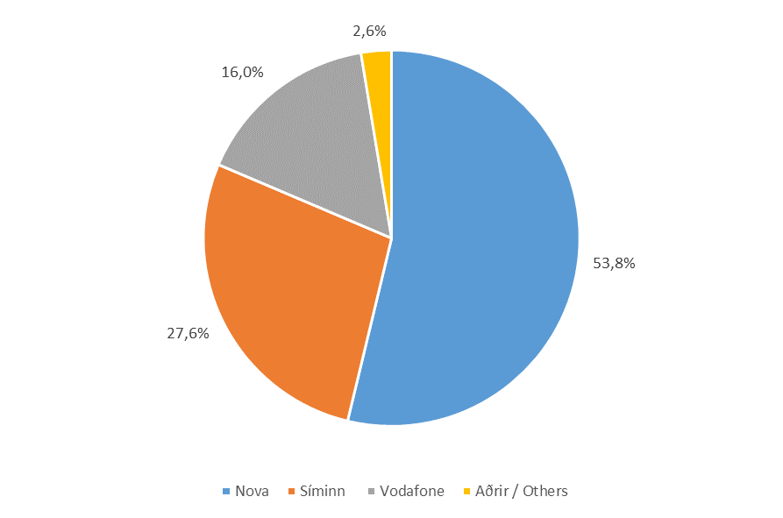
Farsímanet

Tafla 24. Gagnamagn, netið í farsímann
Table 24. Data traffic in mobile networks, voice and data

 | Farsímanet / Tal og gögn |  |  | Markaðshlutdeild
 | Mobile network / Voice and data |  |  | Market share
 | 1.hl. 2016 | 1.hl. 2017 | 1.hl. 2018 | 1.hl. 2016 | 1.hl. 2017 | 1.hl. 2018
GB
Samtals / Total | 3,046,840 | 6,011,293 | 9,659,249 | 100.0% | 100.0% | 100.0%
- Nova | 1,971,370 | 3,519,502 | 5,193,021 | 64.7% | 58.5% | 53.8%
- Síminn | 565,233 | 1,302,657 | 2,669,298 | 18.6% | 21.7% | 27.6%
- Vodafone | 330,996 | 710,633 | 1,544,378 | 10.9% | 11.8% | 16.0%
- 365 | 169,875 | 308,618 | … | 5.6% | 5.1% | …
- Aðrir / Others | 9,366 | 169,883 | 252,551 | 0.3% | 2.8% | 2.6%

Mynd 24. Gagnamagn skipt eftir fyrirtækjum
Picture 24. Data traffic by companies

T25
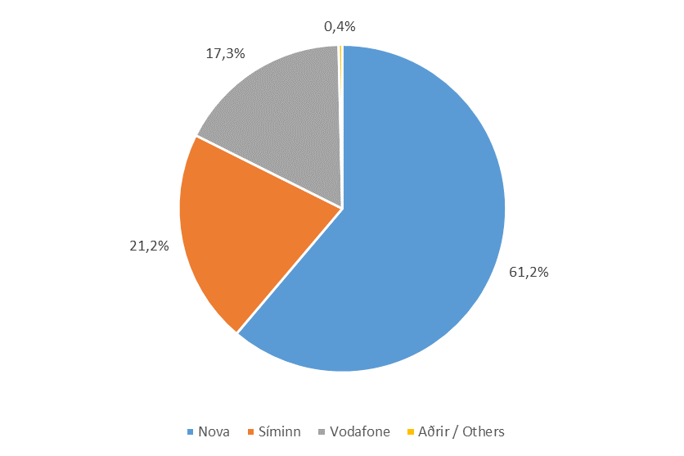
Farsímanet

Tafla 25. Gagnamagn, eingöngu gagnaáskrift
Table 25. Data traffic in mobile network, data only subscriptions

 | Farsímanet / Eingöngu gögn |  |  | Markaðshlutdeild
 | Mobile network / Data only |  |  | Market share
 | 1.hl. 2016 | 1.hl. 2017 | 1.hl. 2018 | 1.hl. 2016 | 1.hl. 2017 | 1.hl. 2018
GB
Samtals / Total | 4,108,321 | 5,356,930 | 6,182,098 | 100.0% | 100.0% | 100.0%
- Nova | 2,907,800 | 3,465,949 | 3,782,146 | 70.8% | 64.7% | 61.2%
- Síminn | 729,976 | 1,078,257 | 1,310,234 | 17.8% | 20.1% | 21.2%
- Vodafone | 468,694 | 808,164 | 1,067,618 | 11.4% | 15.1% | 17.3%
- Aðrir / Others | 1,850 | 4,560 | 22,101 | 0.0% | 0.1% | 0.4%

Mynd 25. Markaðshlutdeild skipt eftir fyrirtækjum
Picture 25. Market share by companies

T26
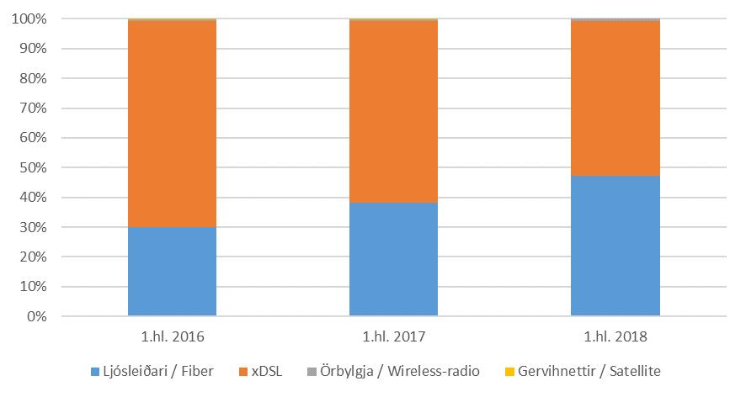
Internet

Tafla 26. Fjöldi tenginga eftir tegund
Table 26. Total subscriptions by type

Í lok tímabils / End of | 1.hl. 2016 | 1.hl. 2017 | 1.hl. 2018

Samtals / Total | 124,955 | 130,131 | 134,877
- Ljósleiðari / Fiber | 37,369 | 49,602 | 63,619
- xDSL | 86,705 | 79,521 | 70,379
- Örbylgja / Wireless-radio | 845 | 988 | 879
- Gervihnettir / Satellite | 36 | 20 | 0

Mynd 26. Hlutfall tenginga eftir tegund
Picture 26. Connection rate by type

T27
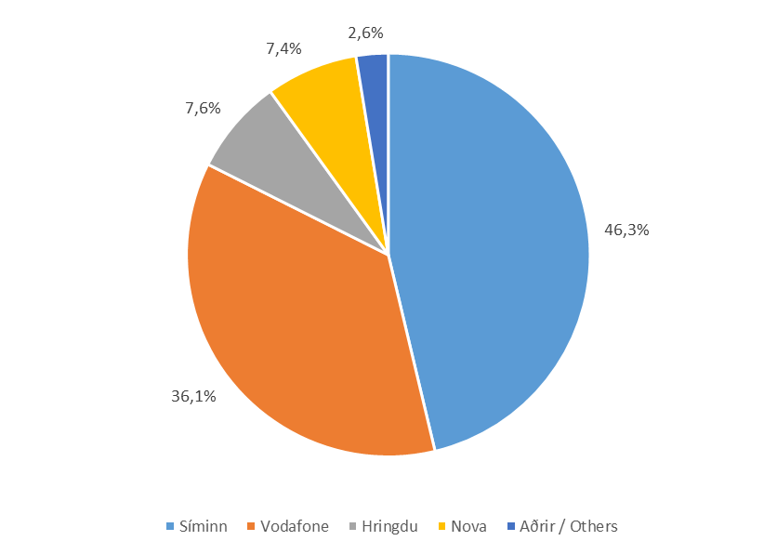
Internet

Tafla 27. Fjöldi internettenginga eftir fyrirtækjum
Table 27. Total subscriptions by companies

 | Fjöldi |  |  | Markaðshlutdeild
 | Number |  |  | Market share
Í lok tímabils / End of | 1.hl. 2016 | 1.hl. 2017 | 1.hl. 2018 | 1.hl. 2016 | 1.hl. 2017 | 1.hl. 2018

Samtals / Total | 124,955 | 130,131 | 134,877 | 100.0% | 100.0% | 100.0%
- Síminn | 61,162 | 61,293 | 62,415 | 48.9% | 47.1% | 46.3%
- Vodafone | 35,416 | 34,614 | 48,734 | 28.3% | 26.6% | 36.1%
- Hringdu | 7,582 | 9,572 | 10,302 | 6.1% | 7.4% | 7.6%
- Nova | 788 | 4,261 | 9,956 | 0.6% | 3.3% | 7.4%
- 365 | 14,693 | 14,897 | … | 11.8% | 11.4% | …
- Aðrir / Others | 5,314 | 5,494 | 3,470 | 4.3% | 4.2% | 2.6%

Mynd 27. Markaðshlutdeild skipt eftir fyrirtækjum
Picture 27. Market share by companies

T28
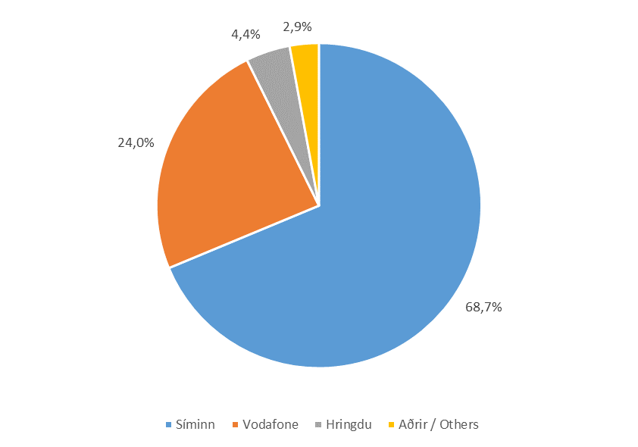
Internet

Tafla 28. Fjöldi xDSL tenginga eftir fyrirtækjum
Table 28. Total xDSL subscriptions by companies

 | Fjöldi |  |  | Markaðshlutdeild
 | Number |  |  | Market share
Í lok tímabils / End of | 1.hl. 2016 | 1.hl. 2017 | 1.hl. 2018 | 1.hl. 2016 | 1.hl. 2017 | 1.hl. 2018

Samtals / Total | 86,705 | 79,521 | 70,379 | 100.0% | 100.0% | 100.0%
- Síminn | 58,388 | 54,142 | 48,371 | 67.3% | 68.1% | 68.7%
- Vodafone | 13,599 | 11,335 | 16,864 | 15.7% | 14.3% | 24.0%
- Hringdu | 2,662 | 3,279 | 3,103 | 3.1% | 4.1% | 4.4%
- 365 | 9,032 | 8,031 | … | 10.4% | 10.1% | …
- Aðrir / Others | 3,024 | 2,734 | 2,041 | 3.5% | 3.4% | 2.9%

Mynd 28. Markaðshlutdeild skipt eftir fyrirtækjum
Picture 28. Market share by companies

T29
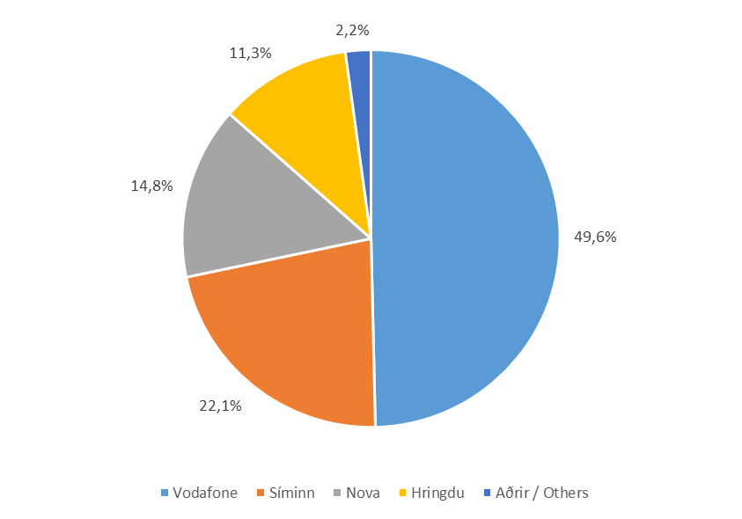
Internet

Tafla 29. Fjöldi ljósleiðara internettenginga
Table 29. Total fiber internet connection

 | Fjöldi |  |  | Markaðshlutdeild
 | Number |  |  | Market share
Í lok tímabils / End of | 1.hl. 2016 | 1.hl. 2017 | 1.hl. 2018 | 1.hl. 2016 | 1.hl. 2017 | 1.hl. 2018

Samtals / Total | 37,369 | 49,602 | 63,619 | 100.0% | 100.0% | 100.0%
- Vodafone | 21,817 | 23,279 | 31,580 | 58.4% | 46.9% | 49.6%
- Síminn | 2,748 | 7,131 | 14,044 | 7.4% | 14.4% | 22.1%
- Nova | 788 | 4,261 | 9,406 | 2.1% | 8.6% | 14.8%
- Hringdu | 4,920 | 6,293 | 7,199 | 13.2% | 12.7% | 11.3%
- 365 | 5,139 | 6,436 | … | 13.8% | 13.0% | …
- Aðrir / Others | 1,957 | 2,202 | 1,390 | 5.2% | 4.4% | 2.2%

Mynd 29. Markaðshlutdeild skipt eftir fyrirtækjum
Picture 29. Market share by companies

T30
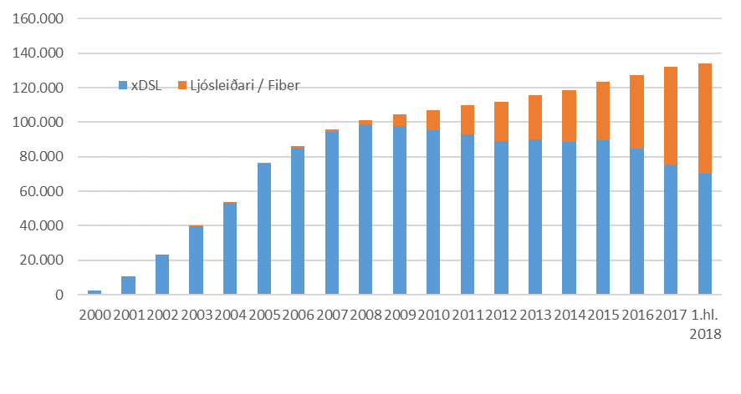
Internet

Tafla 30. Fjöldi xDSL og ljósleiðara internettenginga
Table 30. Total xDSL and fiber internet connection

 | xDSL | Ljósleiðari / Fiber | Hlutfall ljósleiðari % Fiber ratio %

2000 | 2,591 | ...
2001 | 10,618 | ...
2002 | 23,484 | ...
2003 | 39,502 | 60 | 0.2%
2004 | 53,264 | 92 | 0.2%
2005 | 75,897 | 204 | 0.3%
2006 | 85,280 | 668 | 0.8%
2007 | 94,630 | 1,218 | 1.3%
2008 | 98,762 | 2,615 | 2.6%
2009 | 97,862 | 6,908 | 6.6%
2010 | 95,448 | 11,563 | 10.8%
2011 | 92,745 | 17,265 | 15.7%
2012 | 89,123 | 22,521 | 20.2%
2013 | 90,090 | 25,736 | 22.2%
2014 | 88,799 | 29,692 | 25.1%
2015 | 89,453 | 33,962 | 27.5%
2016 | 84,846 | 42,352 | 33.3%
2017 | 75,631 | 56,649 | 42.8%
1.hl. 2018 | 70,379 | 63,619 | 47.5%

Mynd 30. Fjöldi xDSL og ljósleiðara internettenginga
Picture 30. Total xDSL and fiber internet connection

T31
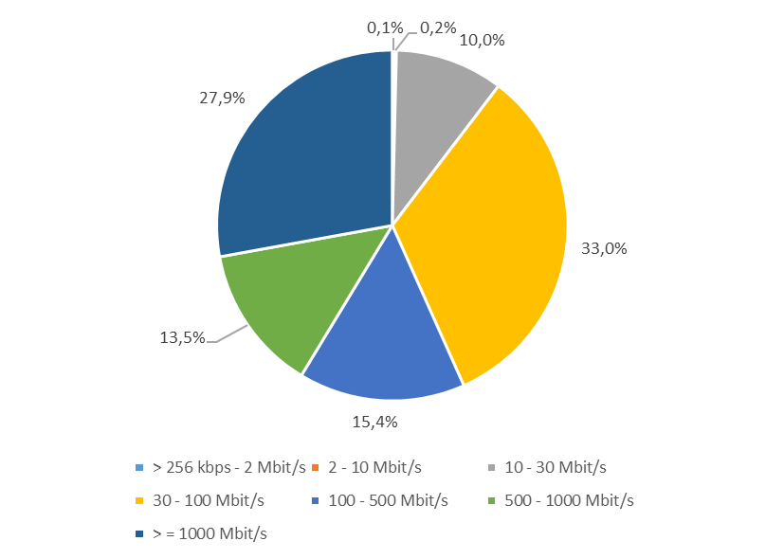
Internet

Tafla 31. Fjöldi tenginga eftir niðurhalshraða
Table 31. Total subscriptions by downstream speeds

 | Fjöldi |  |  | Markaðshlutdeild
 | Number |  |  | Market share
 | 1. hl. 2016 | 1. hl. 2017 | 1. hl. 2018 | 1. hl. 2016 | 1. hl. 2017 | 1. hl. 2018

Samtals / Total | 124,955 | 130,131 | 134,877 | 100.0% | 100.0% | 100.0%
- > 256 kbps - 2 Mbit/s | 448 | 298 | 197 | 0.4% | 0.2% | 0.1%
- 2 - 10 Mbit/s | 985 | 667 | 320 | 0.8% | 0.5% | 0.2%
- 10 - 30 Mbit/s | 18,002 | 15,974 | 13,455 | 14.4% | 12.3% | 10.0%
- 30 - 100 Mbit/s | 45,153 | 45,646 | 44,451 | 36.1% | 35.1% | 33.0%
- 100 - 500 Mbit/s | 56,243 | 43,546 | 20,713 | 45.0% | 33.5% | 15.4%
- 500 - 1000 Mbit/s | 4,124 | 10,553 | 18,160 | 3.3% | 8.1% | 13.5%
- > = 1000 Mbit/s | … | 13,447 | 37,581 | … | 10.3% | 27.9%

Mynd 31. Hlutfall tenginga eftir niðurhalshraða tengingar
Picture 31. Total subscriptions by downstream speeds

T32
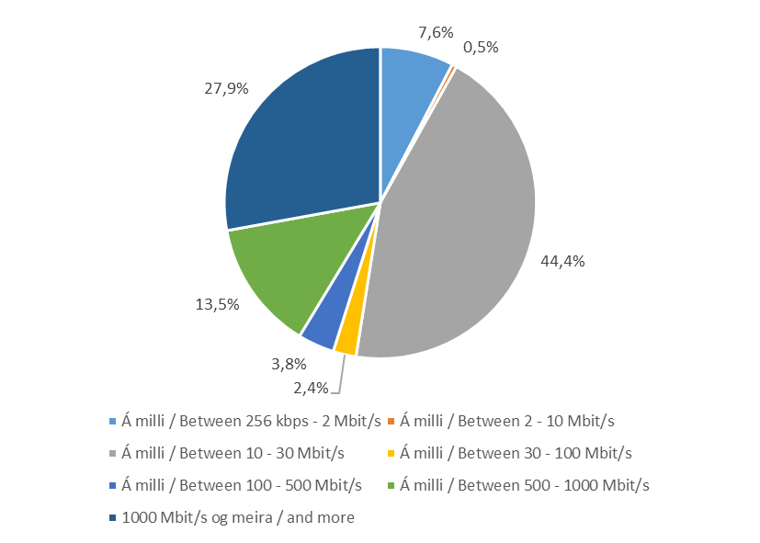
Internet

Tafla 32. Fjöldi tenginga eftir upphalshraða
Table 32. Total subscriptions by upstream speeds

 | Fjöldi |  |  | Markaðshlutdeild
 | Number |  |  | Market share
 | 1. hl. 2016 | 1. hl. 2017 | 1. hl. 2018 | 1. hl. 2016 | 1. hl. 2017 | 1. hl. 2018

Samtals / Total | 124,955 | 130,131 | 134,877 | 100.0% | 100.0% | 100.0%
- > 256 kbps - 2 Mbit/s | 17,661 | 13,390 | 10,311 | 14.1% | 10.3% | 7.6%
- 2 - 10 Mbit/s | 1,539 | 412 | 649 | 1.2% | 0.3% | 0.5%
- 10 - 30 Mbit/s | 67,869 | 66,610 | 59,852 | 54.3% | 51.2% | 44.4%
- 30 - 100 Mbit/s | 2,223 | 2,484 | 3,226 | 1.8% | 1.9% | 2.4%
- 100 - 500 Mbit/s | 31,539 | 23,235 | 5,098 | 25.2% | 17.9% | 3.8%
- 500 - 1000 Mbit/s | 4,124 | 10,553 | 18,160 | 3.3% | 8.1% | 13.5%
- > = 1000 Mbit/s | … | 13,447 | 37,581 | … | 10.3% | 27.9%

Mynd 32. Hlutfall tenginga eftir upphalshalshraða tengingar
Picture 32. Total subscriptions by upstream speeds

T33
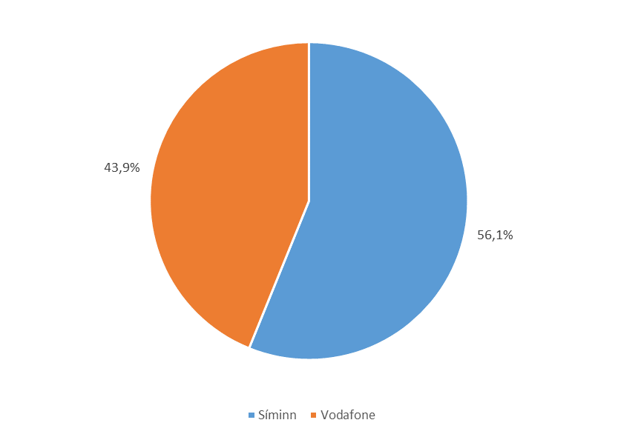
Internet

Tafla 33. Heildarfjöldi áskrifenda með sjónvarp yfir IP-net
Table 33. Number of IPTV subscriptions

 | Fjöldi |  |  | Markaðshlutdeild
 | Number |  |  | Market share
Í lok tímabils / End of | 1.hl. 2016 | 1.hl. 2017 | 1.hl. 2018 | 1.hl. 2016 | 1.hl. 2017 | 1.hl. 2018

Samtals / Total | 97,929 | 99,946 | 100,504 | 100.0% | 100.0% | 100.0%
- xDSL | 67,401 | 62,787 | 54,534 | 68.8% | 62.8% | 54.3%
- Ljósleiðari / Fiber | 30,528 | 37,159 | 45,970 | 31.2% | 37.2% | 45.7%

- Síminn | 54,975 | 55,868 | 56,419 | 56.1% | 55.9% | 56.1%
- Vodafone | 37,035 | 38,164 | 44,085 | 37.8% | 38.2% | 43.9%
- 365 | 5,919 | 5,914 | … | 6.0% | 5.9% | …

Mynd 33. Markaðshlutdeild skipt eftir fyrirtækjum
Picture 33. Market share by companies

T34
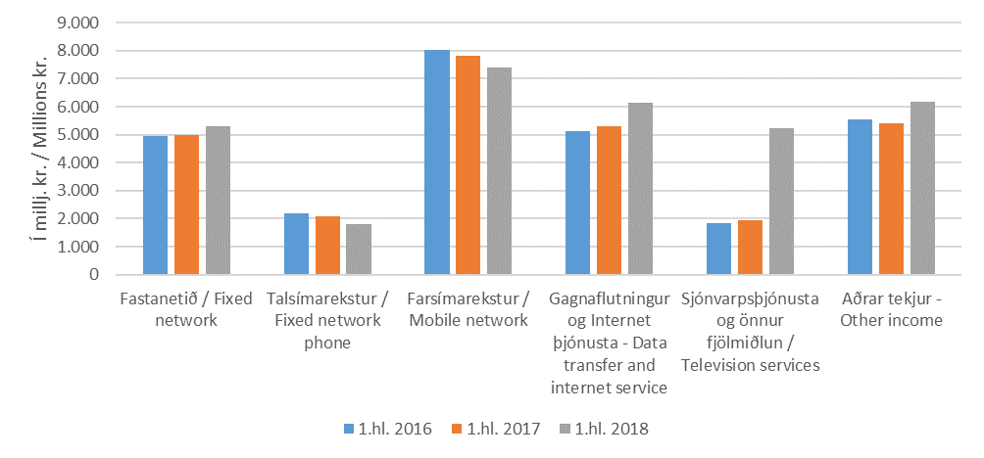
Velta og fjárfesting

Tafla 34. Heildartekjur eftir fjarskiptastarfsemi
Table 34. Total income from telecommunication

 | 1.hl. 2016 | 1.hl. 2017 | 1.hl. 2018
Í milljónum króna / In millions of krónur
Samtals / Total | 27,667 | 27,546 | 32,086
- Fastanetið / Fixed network | 4,951 | 4,982 | 5,301
- Talsímarekstur / Fixed network phone | 2,198 | 2,076 | 1,810
- Farsímarekstur / Mobile network | 8,021 | 7,830 | 7,407
- Gagnafl. og Internet þjón. / Data transfer and Internet service | 5,117 | 5,315 | 6,150
- Sjónvarpsþjónusta og önnur fjölmiðlun / Television services | 1,825 | 1,931 | 5,238
- Aðrar tekjur / Other income | 5,554 | 5,412 | 6,180

Mynd 34. Heildartekjur eftir fjarskiptastarfsemi
Picture 34. Total income from telecommunication

T35
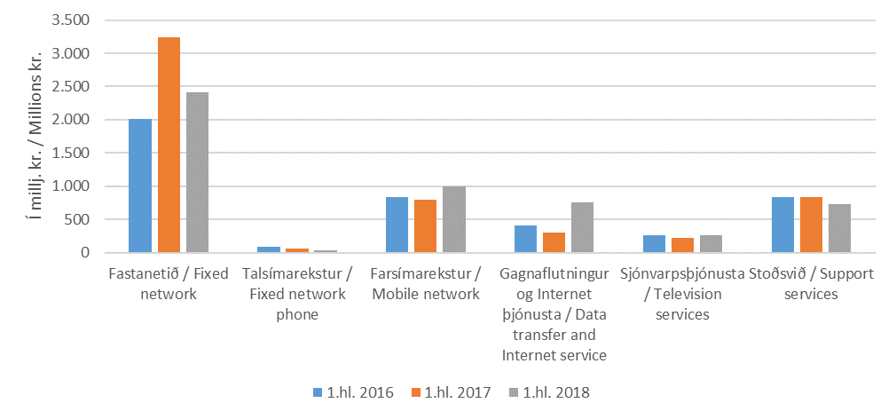
Velta og fjárfesting

Tafla 35. Fjárfestingar eftir fjarskiptastarfsemi
Table 35. Investment in telecommunication

 | 1.hl. 2016 | 1.hl. 2017 | 1.hl. 2018
Í milljónum króna / In millions of krónur
Samtals / Total | 4,447 | 5,454 | 5,189
- Fastanetið / Fixed network | 2,017 | 3,234 | 2,416
- Talsímarekstur / Fixed network phone | 91 | 65 | 34
- Farsímarekstur / Mobile network | 835 | 790 | 999
- Gagnafl. og Internet þjón. / Data transfer and Internet service | 414 | 297 | 752
- Sjónvarpsþjónusta / Television services | 255 | 227 | 263
- Stoðsvið / Support services | 835 | 840 | 725

Mynd 35. Fjárfestingar eftir fjarskiptastarfsemi
Picture 35. Investment in telecommunication

